Sheet1
 | 频率 | R1/R2 | C1/C2(nF) | R4 | R3 | C3(nF) | 最大跟踪速率T | R6 | C4(nF) | C5(nF) | R5
 | PCB点位： | R7/R8 | C5/C6 | R11 | R6 | C1 |  | R12 | C7 | C8 | R13
目前值 | 5000.00 | 15000.00 | 2.20 | 10K | 100000.00 | 100.00 |  | 62000.00 | 1.20 | 6.20 | 200000.00
更改值0506 | 400.00 |  | 22nF | 100K |  | 22nF |  | 100000.00 | 100nF | 1uF | 22.1K
更改值0816 | 400.00 |  | 22nF | 100K |  | 22nF |  |  | 100nF | 1uF | 22.1K
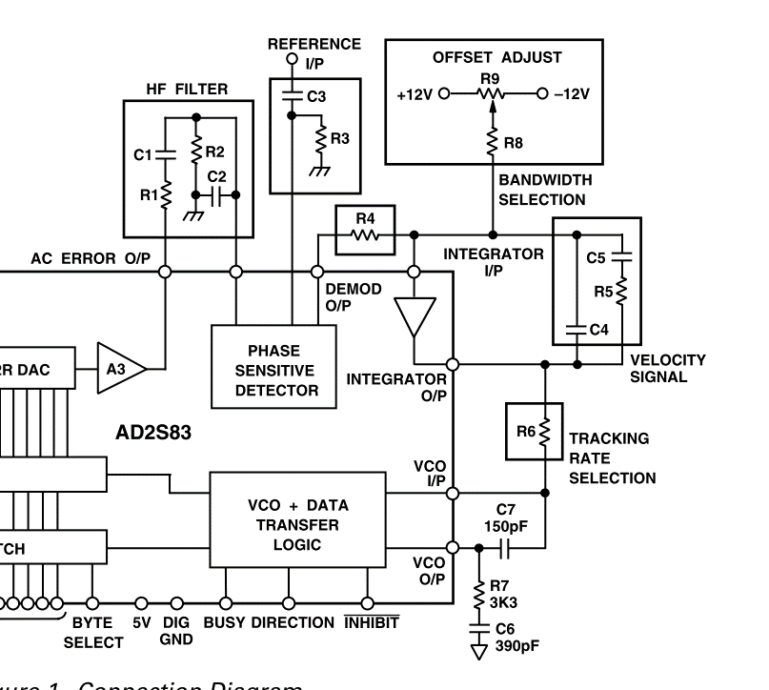
 | 5000.00 | 15000.00 | 2.12 | 8333.33 | 100000.00 | 2.00 | 10.00 | 103912.35 | 0.45 | 2.27 | 420016.89
 | 5000.00 | 15000.00 | 2.12 | 8333.33 | 100000.00 | 2.00 | 16.25 | 63946.06 | 0.74 | 3.69 | 258471.93
 | 10000.00 | 15000.00 | 1.06 | 8333.33 | 100000.00 | 1.00 | 16.25 | 63946.06 | 0.18 | 0.92 | 516943.86
 | 400.00 | 15000.00 | 26.53 | 8333.33 | 100000.00 | 25.00 | 16.25 | 63946.06 | 115.45 | 577.27 | 20677.75
 | 400.00 | 15000.00 | 26.53 | 8333.33 | 100000.00 | 25.00 | 10.00 | 103912.35 | 22.00 | 110.00 | 108514.74

手册默认值 | 5000.00 | 15K | 2.20 | 10K | 100K | 100.00 |  | 62K | 1.20 | 6.20 | 200K

